Clicks Client ...ing Onderwijs)
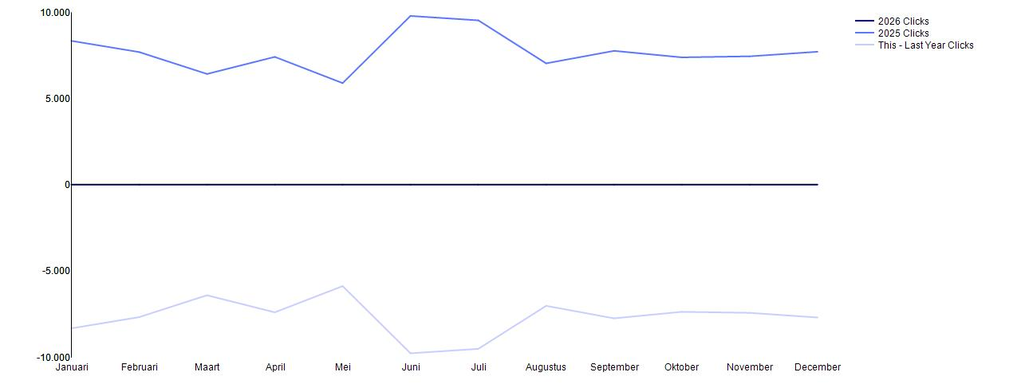
NL_CLIENT |  |  | Machinetype
Dienst Uitvoering Onderwijs |  |  | Hotdrink
 | 2026 | 2025 | This - Last Year
 | Clicks | Clicks | Clicks
Januari |  | 8,335 | -8,335
Februari |  | 7,685 | -7,685
Maart |  | 6,416 | -6,416
April |  | 7,405 | -7,405
Mei |  | 5,885 | -5,885
Juni |  | 9,780 | -9,780
Juli |  | 9,523 | -9,523
Augustus |  | 7,030 | -7,030
September |  | 7,755 | -7,755
Oktober |  | 7,377 | -7,377
November |  | 7,437 | -7,437
December |  | 7,705 | -7,705

Clicks Client ...g Onderwijs)_1
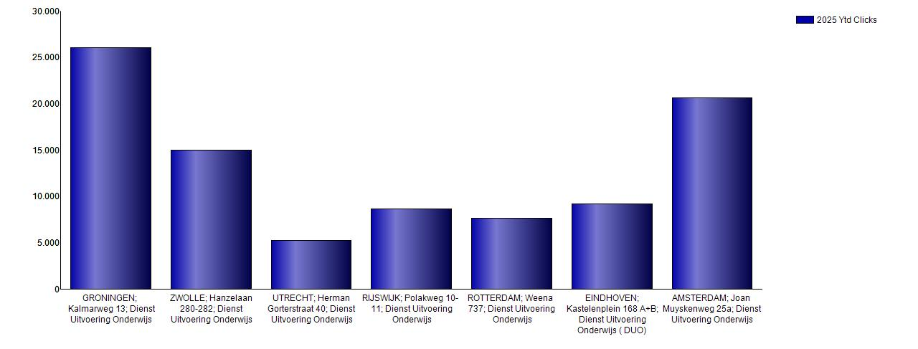
NL_CLIENT |  |  | Machinetype
Dienst Uitvoering Onderwijs |  |  | Hotdrink
 | 2025 | 2025 | 2025 | 2025 | 2025 | 2025 | 2025 | 2025 | 2025 | 2025 | 2025 | 2025 | 2025
 | Ytd | December | November | Oktober | September | Augustus | Juli | Juni | Mei | April | Maart | Februari | Januari
 | Clicks | Clicks | Clicks | Clicks | Clicks | Clicks | Clicks | Clicks | Clicks | Clicks | Clicks | Clicks | Clicks
GRONINGEN; Kalmarweg 13; Dienst Uitvoering Onderwijs | 26,024 | 1,643 | 2,271 | 1,878 | 2,412 | 1,852 | 2,276 | 2,243 | 2,116 | 2,496 | 2,484 | 1,866 | 2,487
ZWOLLE; Hanzelaan 280-282; Dienst Uitvoering Onderwijs | 14,958 | 1,733 | 919 | 1,130 | 1,116 | 1,143 | 1,745 | 2,524 |  | 1,032 | 549 | 1,407 | 1,660
UTRECHT; Herman Gorterstraat 40; Dienst Uitvoering Onderwijs | 5,280 | 252 | 246 | 408 | 439 | 407 | 613 | 616 | 431 | 429 | 313 | 588 | 538
RIJSWIJK; Polakweg 10-11; Dienst Uitvoering Onderwijs | 8,652 | 537 | 1,032 | 713 | 511 | 606 | 979 | 751 | 722 | 747 | 431 | 758 | 865
ROTTERDAM; Weena 737; Dienst Uitvoering Onderwijs | 7,611 | 579 | 405 | 401 | 850 | 669 | 1,171 | 940 | 478 | 498 | 500 | 688 | 432
EINDHOVEN; Kastelenplein 168 A+B; Dienst Uitvoering Onderwijs (DUO) | 9,195 | 818 | 915 | 1,108 | 599 | 794 | 776 | 877 | 745 | 616 | 553 | 647 | 747
AMSTERDAM; Joan Muyskenweg 25a; Dienst Uitvoering Onderwijs | 20,613 | 2,143 | 1,649 | 1,739 | 1,828 | 1,559 | 1,963 | 1,829 | 1,393 | 1,587 | 1,586 | 1,731 | 1,606

Clicks Item Yt...ing Onderwijs)
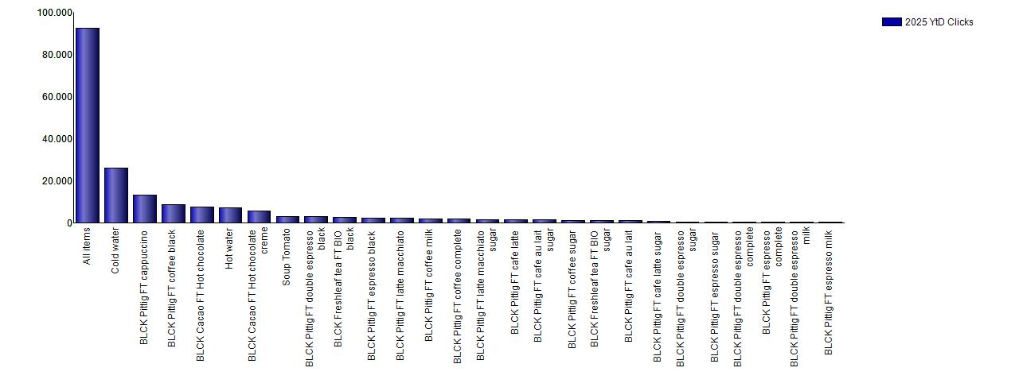
NL_CLIENT |  |  | Machinetype |  | Items | NL_YEAR | NL_MONTH | Measures
Dienst Uitvoering Onderwijs |  |  | Hotdrink |  | All items | 2025 | 01 | Bos_Clicks
 | 2025 | 2025 | 2025 | 2025 | 2025 | 2025 | 2025 | 2025 | 2025 | 2025 | 2025 | 2025 | 2025 | 2025 | 2025 | 2025 | 2025 | 2025 | 2025 | 2025 | 2025 | 2025 | 2025 | 2025 | 2025 | 2025
 | YtD | YtD | December | December | November | November | Oktober | Oktober | September | September | Augustus | Augustus | Juli | Juli | Juni | Juni | Mei | Mei | April | April | Maart | Maart | Februari | Februari | Januari | Januari
 | Clicks | PERCENTAGE | Clicks | PERCENTAGE | Clicks | PERCENTAGE | Clicks | PERCENTAGE | Clicks | PERCENTAGE | Clicks | PERCENTAGE | Clicks | PERCENTAGE | Clicks | PERCENTAGE | Clicks | PERCENTAGE | Clicks | PERCENTAGE | Clicks | PERCENTAGE | Clicks | PERCENTAGE | Clicks | PERCENTAGE
All items | 92,333 | 100.00% | 7,705 | 100.00% | 7,437 | 100.00% | 7,377 | 100.00% | 7,755 | 100.00% | 7,030 | 100.00% | 9,523 | 100.00% | 9,780 | 100.00% | 5,885 | 100.00% | 7,405 | 100.00% | 6,416 | 100.00% | 7,685 | 100.00% | 8,335 | 100.00%
Cold water | 26,020 | 28.18% | 1,596 | 20.71% | 1,649 | 22.17% | 1,684 | 22.83% | 2,307 | 29.75% | 2,531 | 36.00% | 3,799 | 39.89% | 3,320 | 33.95% | 1,956 | 33.24% | 2,088 | 28.20% | 1,732 | 27.00% | 1,695 | 22.06% | 1,663 | 19.95%
BLCK Pittig FT cappuccino | 13,005 | 14.09% | 1,199 | 15.56% | 1,138 | 15.30% | 1,085 | 14.71% | 1,053 | 13.58% | 885 | 12.59% | 1,221 | 12.82% | 1,297 | 13.26% | 816 | 13.87% | 1,067 | 14.41% | 894 | 13.93% | 1,150 | 14.96% | 1,200 | 14.40%
BLCK Pittig FT coffee black | 8,484 | 9.19% | 782 | 10.15% | 818 | 11.00% | 820 | 11.12% | 849 | 10.95% | 589 | 8.38% | 727 | 7.63% | 865 | 8.85% | 409 | 6.95% | 666 | 8.99% | 565 | 8.81% | 639 | 8.32% | 755 | 9.06%
BLCK Cacao FT Hot chocolate | 7,286 | 7.89% | 731 | 9.49% | 713 | 9.59% | 621 | 8.42% | 509 | 6.56% | 436 | 6.20% | 555 | 5.83% | 718 | 7.34% | 331 | 5.62% | 561 | 7.58% | 417 | 6.50% | 812 | 10.57% | 882 | 10.58%
Hot water | 7,023 | 7.61% | 630 | 8.18% | 483 | 6.50% | 597 | 8.09% | 570 | 7.35% | 436 | 6.20% | 530 | 5.57% | 592 | 6.05% | 432 | 7.34% | 623 | 8.41% | 620 | 9.66% | 787 | 10.24% | 723 | 8.67%
BLCK Cacao FT Hot chocolate creme | 5,499 | 5.96% | 531 | 6.89% | 482 | 6.48% | 464 | 6.29% | 452 | 5.83% | 324 | 4.61% | 410 | 4.31% | 645 | 6.60% | 294 | 5.00% | 383 | 5.17% | 350 | 5.46% | 551 | 7.17% | 613 | 7.36%
Soup Tomato | 2,955 | 3.20% | 244 | 3.17% | 276 | 3.71% | 239 | 3.24% | 215 | 2.77% | 233 | 3.31% | 271 | 2.85% | 250 | 2.56% | 178 | 3.03% | 202 | 2.73% | 236 | 3.68% | 310 | 4.03% | 301 | 3.61%
BLCK Pittig FT double espresso black | 2,813 | 3.05% | 257 | 3.34% | 278 | 3.74% | 214 | 2.90% | 199 | 2.57% | 213 | 3.03% | 237 | 2.49% | 234 | 2.39% | 192 | 3.26% | 232 | 3.13% | 235 | 3.66% | 208 | 2.71% | 314 | 3.77%
BLCK Freshleaf tea FT BIO black | 2,433 | 2.64% | 206 | 2.67% | 176 | 2.37% | 153 | 2.07% | 122 | 1.57% | 114 | 1.62% | 199 | 2.09% | 251 | 2.57% | 225 | 3.82% | 245 | 3.31% | 251 | 3.91% | 236 | 3.07% | 255 | 3.06%
BLCK Pittig FT espresso black | 2,326 | 2.52% | 248 | 3.22% | 224 | 3.01% | 180 | 2.44% | 189 | 2.44% | 222 | 3.16% | 230 | 2.42% | 269 | 2.75% | 148 | 2.52% | 149 | 2.01% | 107 | 1.67% | 155 | 2.02% | 205 | 2.46%
BLCK Pittig FT latte macchiato | 2,055 | 2.23% | 193 | 2.51% | 180 | 2.42% | 208 | 2.82% | 169 | 2.18% | 161 | 2.29% | 177 | 1.86% | 206 | 2.11% | 141 | 2.40% | 191 | 2.58% | 154 | 2.40% | 125 | 1.63% | 150 | 1.80%
BLCK Pittig FT coffee milk | 1,842 | 2.00% | 156 | 2.03% | 154 | 2.07% | 159 | 2.16% | 128 | 1.65% | 121 | 1.72% | 173 | 1.82% | 177 | 1.81% | 167 | 2.84% | 165 | 2.23% | 178 | 2.77% | 140 | 1.82% | 124 | 1.49%
BLCK Pittig FT coffee complete | 1,577 | 1.71% | 116 | 1.51% | 135 | 1.82% | 105 | 1.42% | 170 | 2.19% | 127 | 1.81% | 143 | 1.50% | 99 | 1.01% | 103 | 1.75% | 152 | 2.05% | 111 | 1.73% | 139 | 1.81% | 177 | 2.12%
BLCK Pittig FT latte macchiato sugar | 1,503 | 1.63% | 109 | 1.42% | 111 | 1.49% | 155 | 2.10% | 126 | 1.63% | 94 | 1.34% | 148 | 1.55% | 162 | 1.66% | 88 | 1.50% | 111 | 1.50% | 102 | 1.59% | 140 | 1.82% | 157 | 1.88%
BLCK Pittig FT cafe latte | 1,313 | 1.42% | 123 | 1.60% | 131 | 1.76% | 155 | 2.10% | 133 | 1.72% | 86 | 1.22% | 100 | 1.05% | 171 | 1.75% | 92 | 1.56% | 83 | 1.12% | 49 | 0.76% | 71 | 0.92% | 119 | 1.43%
BLCK Pittig FT cafe au lait sugar | 1,211 | 1.31% | 74 | 0.96% | 98 | 1.32% | 110 | 1.49% | 90 | 1.16% | 66 | 0.94% | 127 | 1.33% | 107 | 1.09% | 62 | 1.05% | 111 | 1.50% | 109 | 1.70% | 112 | 1.46% | 145 | 1.74%
BLCK Pittig FT coffee sugar | 1,123 | 1.22% | 130 | 1.69% | 113 | 1.52% | 99 | 1.34% | 122 | 1.57% | 99 | 1.41% | 79 | 0.83% | 88 | 0.90% | 67 | 1.14% | 60 | 0.81% | 57 | 0.89% | 97 | 1.26% | 112 | 1.34%
BLCK Freshleaf tea FT BIO sugar | 1,078 | 1.17% | 97 | 1.26% | 80 | 1.08% | 72 | 0.98% | 95 | 1.23% | 94 | 1.34% | 113 | 1.19% | 54 | 0.55% | 73 | 1.24% | 93 | 1.26% | 88 | 1.37% | 76 | 0.99% | 143 | 1.72%
BLCK Pittig FT cafe au lait | 911 | 0.99% | 104 | 1.35% | 70 | 0.94% | 83 | 1.13% | 66 | 0.85% | 70 | 1.00% | 81 | 0.85% | 88 | 0.90% | 32 | 0.54% | 54 | 0.73% | 50 | 0.78% | 82 | 1.07% | 131 | 1.57%
BLCK Pittig FT cafe latte sugar | 654 | 0.71% | 43 | 0.56% | 38 | 0.51% | 62 | 0.84% | 75 | 0.97% | 33 | 0.47% | 80 | 0.84% | 75 | 0.77% | 30 | 0.51% | 46 | 0.62% | 55 | 0.86% | 61 | 0.79% | 56 | 0.67%
BLCK Pittig FT double espresso sugar | 292 | 0.32% | 38 | 0.49% | 15 | 0.20% | 23 | 0.31% | 37 | 0.48% | 15 | 0.21% | 34 | 0.36% | 22 | 0.23% | 12 | 0.20% | 28 | 0.38% | 15 | 0.23% | 22 | 0.29% | 31 | 0.37%
BLCK Pittig FT espresso sugar | 291 | 0.32% | 37 | 0.48% | 32 | 0.43% | 26 | 0.35% | 27 | 0.35% | 23 | 0.33% | 26 | 0.27% | 22 | 0.23% | 17 | 0.29% | 26 | 0.35% | 11 | 0.17% | 18 | 0.23% | 26 | 0.31%
BLCK Pittig FT double espresso complete | 222 | 0.24% | 16 | 0.21% | 10 | 0.13% | 23 | 0.31% | 21 | 0.27% | 19 | 0.27% | 31 | 0.33% | 17 | 0.17% | 4 | 0.07% | 31 | 0.42% | 9 | 0.14% | 22 | 0.29% | 19 | 0.23%
BLCK Pittig FT espresso complete | 172 | 0.19% | 11 | 0.14% | 15 | 0.20% | 20 | 0.27% | 8 | 0.10% | 17 | 0.24% | 13 | 0.14% | 22 | 0.23% | 6 | 0.10% | 19 | 0.26% | 4 | 0.06% | 18 | 0.23% | 19 | 0.23%
BLCK Pittig FT double espresso milk | 128 | 0.14% | 17 | 0.22% | 8 | 0.11% | 8 | 0.11% | 13 | 0.17% | 12 | 0.17% | 12 | 0.13% | 13 | 0.13% | 6 | 0.10% | 10 | 0.14% | 6 | 0.09% | 11 | 0.14% | 12 | 0.14%
BLCK Pittig FT espresso milk | 117 | 0.13% | 17 | 0.22% | 10 | 0.13% | 12 | 0.16% | 10 | 0.13% | 10 | 0.14% | 7 | 0.07% | 16 | 0.16% | 4 | 0.07% | 9 | 0.12% | 11 | 0.17% | 8 | 0.10% | 3 | 0.04%

